DICCIONARIO DE DATOS
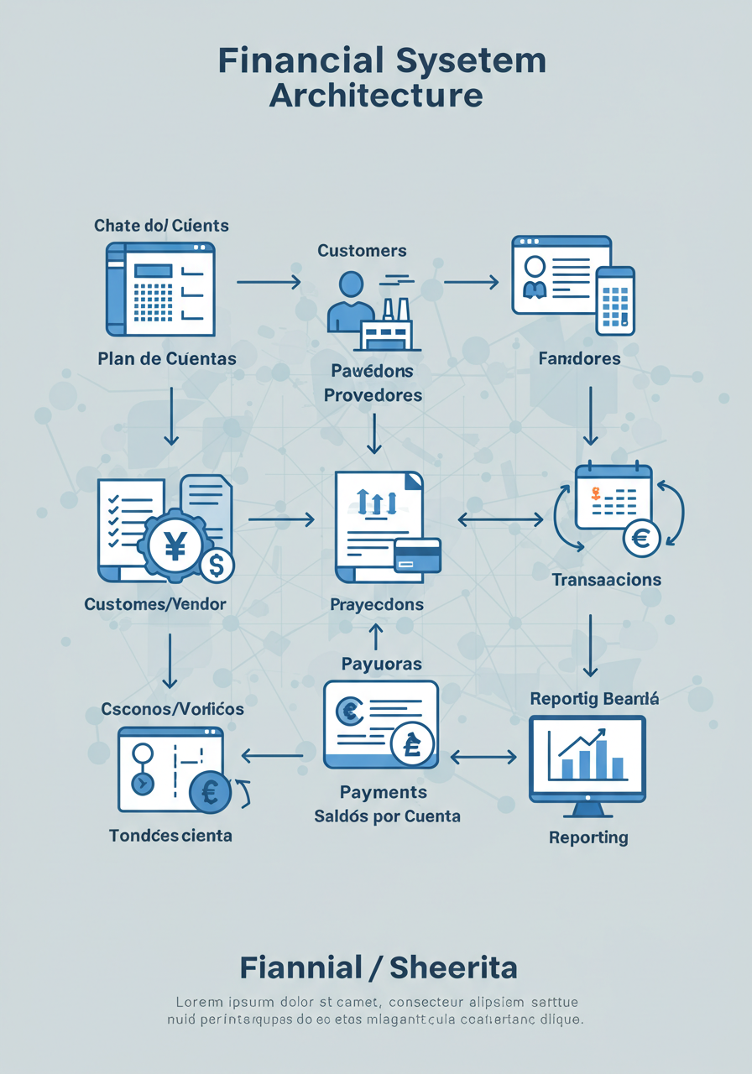
Sistema Financiero
Catalogo de Datos - Informacion General
Descripción | Este catálogo de datos detalla la estructura de la base de datos relacional diseñada para gestionar información financiera, incluyendo clientes, tarjetas de crédito, transacciones, comercios y entidades emisoras. El diseño sigue normas de normalización para garantizar integridad y optimización de datos
Propósito | Facilitar el almacenamiento, organización y acceso eficiente a información sobre transacciones financieras, clientes y entidades relacionadas, permitiendo consultas detalladas y análisis de datos.
Fecha de Creación | [Fecha de creación del archivo o base de datos]
Creado por | [Nombre del creador o desarrollador del catálogo]
Última Actualización | [Fecha de última actualización]
Versión | 1
Estructura de la Base de Datos
Tablas Principales | Representan las entidades claves del sistema como CLIENTE, TARJETA_CREDITO, TRANSACCION y COMERCIO. Cada tabla tiene un identificador único.
Tablas de Referencia | Tablas auxiliares como FRANQUICIA, ENTIDAD_EMISORA, PAIS y METODO_PAGO que ofrecen contexto adicional.
Tabla Intermedia
Relaciones | Las claves foráneas en cada tabla definen las relaciones entre entidades, garantizando la integridad referencial y minimizando redundancias.
Data Mapping - Catalogo
Tabla | Descripcion | Hipervinculo
CLIENTE | Almacena información detallada de los individuos que utilizan los servicios financieros, incluyendo datos personales, de contacto y de residencia. | 8
TARJETA_CREDITO | Registra los datos específicos de cada tarjeta de crédito emitida, como su número, fechas de validez, estado y la franquicia a la que pertenece. | TARJETA DE CREDITO
FRANQUICIA | Define las diferentes marcas o redes de tarjetas de crédito (ej. Visa, Mastercard), especificando su nombre y el banco emisor asociado. | FRANQUICIA
ENTIDAD_EMISORA | Contiene información sobre los bancos u otras instituciones financieras que emiten las tarjetas de crédito, incluyendo su código y nombre. | ENTIDAD EMISORA
COMERCIO | Almacena datos de los establecimientos o negocios donde se pueden realizar transacciones, como su nombre, categoría y ubicación geográfica. | COMERCIO
TRANSACCION | Registra cada operación financiera realizada, detallando el monto, moneda, fecha, tarjeta utilizada, comercio implicado y método de pago. | TRANSACCION
PAIS | Cataloga los países relevantes para el sistema, almacenando su código ISO, nombre oficial y moneda. | PAIS
REGION | Define las divisiones geográficas administrativas dentro de los países (como estados o provincias), con un identificador y nombre. | REGION
METODO_PAGO | Describe los diferentes tipos de métodos de pago que se pueden utilizar en las transacciones (ej. tarjeta de crédito, efectivo). | METODO DE PAGO

